箱贴
Factory name |  | 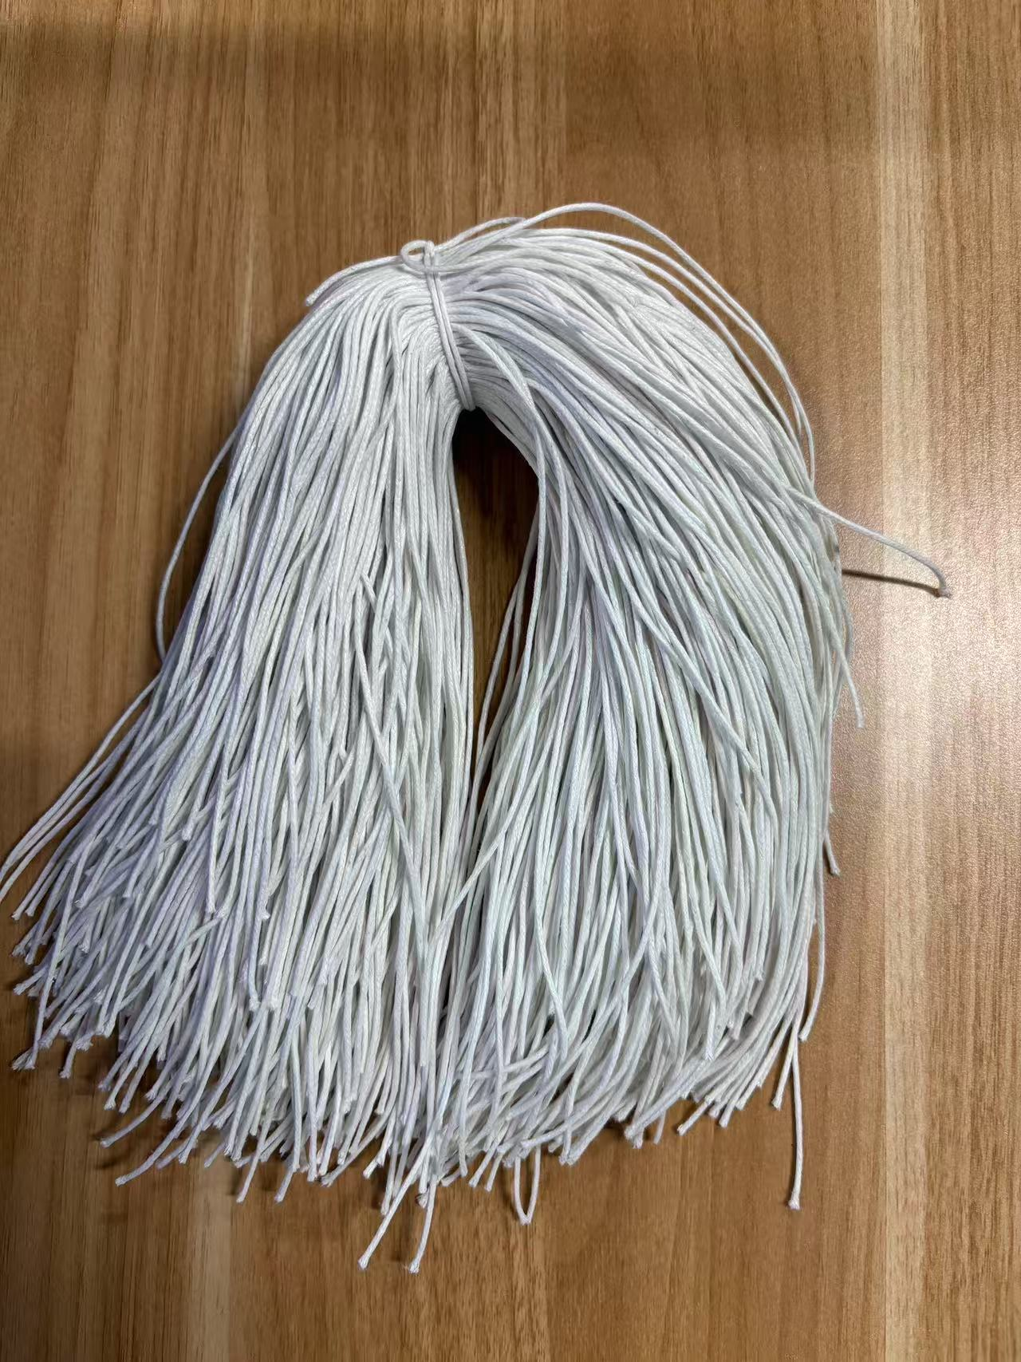
PO. Number | S25071082 | JUSTJEANS
Style Code. | 1528765-764 173834黑色+1528767-768 173834品蓝+1528771 173834石色
Product Code. | JJW-ST-001 | Carton No.:
Inner Packages | pcs/bundle | 1/1
SIZE/qty | 1224+76备品+（1224+76备品）+（918+82备品）
Carton Dimension | 30.5*25.5*17 | Country of Origin：
Gross Weight（KG） | 1.18 | Made In China
Net Weight（KG） | 0.88
Remark

